요구사항정의
요구사항번호 | 요구사항 명 | 분야 | 시스템영역 | 정의 | 세부내용 | 제안내용 | 응락수준 | 수용여부 | 담당자 | 비고
SFR-015 | 네트워크분석 데이터베이스 설계 구축 | 데이터분석 | 관리자/배치 | 네트워크분석용 데이터베이스로 RDB 또는 Elastic search기반 데이터 설계와 구축 | ① 과제 및 과제관련 특허, 논문 통합데이터저장소의 구조(RDB 또는 파일시스템)를 고려하여 네트워크분석 데이터베이스를 설계해야 함. ② 네트워크분석용 데이터베이스는 RDB와 Elastic search 등으로 통합 관리하며 관련시스템과 조회 가공한 결과가 일관되도록 데이터구조를 설계 구축하여야 함. ③ 네트워크분석 데이터베이스는 일정시점이나 기간동안 일관성있고 효율적인 데이터수집/적재 배치작업이 가능하도록 설계하여야 함 ④ 업무활용 및 정책결정과 일관 데이터베이스 구축방안과 다양한 보고서 및 데이터 분석과 성능을 고려한 모델 설계 ⑤ 다차원 네트워크 분석과 시계열 기술확산 시각화를 위한 설계방안을 제시하여야 함. ⑥ 네트워크 분석용 데이터베이스 표준화 적용방안을 제시하여야 함. ⑦ 데이터 수집 및 검증 방안 제시 - 데이터 추출 방안 제시 | 데이터전환프로세스 - 데이터이전 > 표준화 > 분석용전환 주요 의사결정 및 구현 이슈사항별 데이터 전환 방안 1. 과제관련 특허, 논문, 데이터 구조를 고려 네트워크 분석 데이터베이스 설계 * 과제, 특허, 논문간 무결성을 확보한 관계 구조 2. 업무활용 및 정책결정과 일관된 데이터베이스 구축 * 업무용 보고/조회형식과 의사결정 대안을 고려한 API 연계 구조 3. 다차원 네트워크 분석용 일관성있고 지속가능한 표준화 모듈을 구축 * 기관명, 분류기준, 분류기준 연계표 적용 4. 지속적인 데이터 수집 및 검증 모듈 구축 * NTIS - 데이터전환서버-분석서버 실시간 연계 데이터전환 기능 구축 방안 1단계 요구기반 데이터 구조 설계 * 데이터 유형별 요구 보고서/표준 등 분석체계 및 데이터 표준화 구현 → 데이터유형: 과제, 과제관련(특허, 논문 등) → 보고서/표준 - 주제 및 기술 별 과제 목록 - 과학기술표준, IPC, ITC 등 2단계 한 화면에서 과제 및 자료 변환 기능 구현 * 데이터요구 → 보고서설계 → 유형판단 → 특허전환 → 과제전환 + 특허/논문 → 논문전환 3단계 데이터 전환 검증묘듈 리포팅 및 데이터 전환 관리자 인터페이스 구현 * 데이터 전환 검증관리: 다차원네트워크용 데이터전환이력 - 전환이력 - 검증이력 → 데이터전환 인터페이스(UI 설계 예정) | 필수
SFR-016 | 용어사전생성 알고리즘과 데이터 구조 설계 구축 | 데이터분석/시각화 | 배치 | 영역별 용어사전을 복합어, 동의어를 포함하여 생성 | ① 문서 영역별 주요 용어를 자동으로 추출하는 방안 제시 - IPC 분류별 특허영역 용어추출 자동화 알고리즘 - DDC분류별 논문영역 용어추출 자동화 알고리즘 - ITC분류별 과제영역 용어추출 자동화 알고리즘 ② 문서 영역별 분류별 용어사전의 저장구조 설계와 구축 - 문서 영역별 분류에 적절한 용어사전 형성 ③ 지속가능한 용어사전 생성 알고리즘 구축 - 구축 이후 발생하는 신조어와 단어 조합을 탐색하는 방안 제시 ④ 동의어와 유사어 생성과 등록을 자동화하는 알고리즘 구축 - 의미론적으로 수작업에 의한 동의어/유사어 등록을 최소화하는 방안 제시 - 한글과 영문간 유의어를 자동 매칭하는 방안 제시 ⑤ 용어사전 용어 수 최소 50만 이상 구축 (구체적인 건수는 주관기관과 협의하여 결정함) - 일반용어 20만건 이상 구축 - 기술용어 10만건 이상 구축 - 복합어 20만건 이상 구축 ⑥ 기술용어 대표어와 동의어 조성/정제 인터페이스 구축 - 대표어와 동의어 탐색 및 맵핑 인터페이스 - 신조어와 복합어 탐색 및 등록 인터페이스 - 계층형 기술트리 용어등록과 수정, 변경 반영 인터페이스 - 기술용어 변경에 따른 유사과제 조사분석 결과 확인 인터페이스 ⑦ AI모델 학습용 기술용어 데이터베이스와 인터페이스 - 기술트리에 부합하는 기술용어 추출 방안 제시 - 기술트리에 부합하는 과제 및 유사과제 추출 방안 제시 - 기술트리에 부합하는 기술용어 및 과제 데이터 구조 생성 - 기술트리에 부합하는 기술용어 및 과제 적제 인터페이스 | 용어 체계화 프로세스 용어사전 생성 > 동의어/유사어, 대표어 정제 > 토픽모델링 인터페이스(토픽맵) 주요 의사 결정 구현 및 구현 이슈사항 별 용어 체계화 방안 1. 용어추출 및 용어사전 생성 영역 및 분류 정의, 전략적 우선순위 결정 - 용어 유용성, 용어사전 편의성을 고려한 설계 2. 동의어/유사어 생성 업무협의, 주요분야 기술용어목록 논의 - 분야별 동의어 추출과 전략적 분야 기술용어목록 생성으로 용어 적절성 확보 3. 주요분류 기술목록 주제어 모델링 이터페이스 요구분석 및 설계 - Topic model 표준을 활용한 인터페이스 설계 4. Topic model 활용 지속가능한 분석모델 설계 논의 - Topic model활용 AI모델 생성을 고려한 데이터 구축 용어체계화 기능 구축 방안 1단계 - 정형/비정형 엔진을 활용한 분야별 용어사전 생성 * 용어 자동추출 모듈 구현 - 정형용어추출기 - 비정형용어추출기 * 용어사전 기본 구성 - 토크나이징 & 검색용도 # 명사, 동명사 # 복합어 - 검색용도 # 불용어 # 대표어, 동의어 2단계 소시오그램, 워드클라우드 토픽재료를 활용한 모델링 * 토픽 체계와 토픽모델링 재료 구성 - 기술용어 → 소시오그램 → 정제 → 토픽 → 워드클라우드 → 연결 → 역할 → 발생 3단계 한 화면에서 토픽모델 드로잉 기능 구현 * 토픽모델: 계층형 토픽모델 * 토픽재료 드로잉 인터페이스 | 필수 |  |  | 토픽맵
SFR-017 | 고가용 형태소 분석 엔진 구축 | 데이터분석 | 배치 | 형태소 분석 엔진(자체 용어사전 기반 고가용 형태소 분석) | ① 문서 영역별 구축한 용어사전을 활용한 형태소 분석엔진 구축 - 자체 용어사전을 사용자사전화 한 형태소 분석엔진 구축 - 일반 용어사전에서 검출불가한 다양한 복합어나 신조어 분석방안 제시 ② 형태소 분석엔진 가성용 최대화를 위한 모듈화 - 문서영역별 사용자 사전으로 형태소 분석엔진 구성 제시 - 문서영역 포괄 사용자 사전 기반 형태소 분석엔진 구성 제시 - 검색문장, 입력문서 분석용 형태소 분석엔진 구성 제시 ③ 형태소 분석기 고가용성 확보를 위한 성능 확보 - 병렬처리 또는 멀티프로세싱을 활용한 형태소분석 구축 ④ 형태소 분석과정의 객관성 확보 방안 제시 - 설명 가능한 형태소 분석 알고리즘 구축 방안 제시 - 한국어 형태소분석 라이브러리를 참조할 때 객관성 있는 분석과정 제시 * 예) KoNLPy Package와 Sub Package, Tag package를 참조할 때, 객관성있는 설명 제시 | 형태소분석 엔진 구축 활용 방안 - gRPC를 활용한 형태소 분석 자체제작 ( 분산 및 병렬처리 구현을 위해 gRPC활용) - gRPC는 '프로파일러'와 '기술용어 분석기'에 적용 세부사항 1. 문서영역별 구축한 용어사전을 활용한 형태소 분석엔진 구축 * 자체 용어사전을 사용자 사전화 한 형태소 분석엔진 구축 * 일반 용어사전에서 검출 불가한 다양한 복합어나 신조어 분석방법 제시 2. 형태소 분석엔진 가성용 최대화를 위한 모듈화 * 문서영역별 사용자 사전으로 형태소 분석엔진 구성 제시 * 검색문장, 입력문서 분석용 형태소 분석엔진 구성 제시 3. 형태소 분석기 고가용 확보를 위한 성능 확보 * 병렬처리 또는 멀티프로세싱을 활용한 형태소분석 구축 * 문서나 문장분석시 실시간 웹서비스에 적합한 반응시간 확보 | 필수 |  |  | gRPC - 구글이 개발한 고성능 오픈소스 범용 RPC(Remote Procedure Call;원격프로시저호출) - 클라이언트 App은 다른 머신의 서버 애플리케이션에 있는 메소드를 로컬 객체처럼 직접 호출 가능해 분산 어플리케이션 및 서비스를 쉽게 만들 수 있음
SFR-018 | 엣지리스트 엔진 구축 | 데이터분석 | 배치 | 네트워크 엣지 생성, 주요 노드 생성을 위한 엣지리스트 엔진 | ① 문서영역별 엣지리스트 생성엔진 구축 - 과제 엣지리스트 생성 - 과제관련 문서(특허, 논문) 엣지리스트 생성 ② 엑터 엣지리스트 생성엔진 - 출원인(기업/기관) 엣지리스트 생성 - 연구자(기업/기관) 엣지리스트 생성 - 수행기관 엣지리스트 생성 ③ 정형/비정형 데이터에 따른 엣지리스트 구축방식 모두 고려 - 정형관계성데이터: RDB 관계성집합 기반 엣지리스트 구축 - 정형계층형데이터: 계층구조와 분류체계를 고려한 엣지리스트 구축(예시: 논문 분류에 따른 연구자 분류, 주관기관에 따른 국가R&D과제 수행기관 분류 등) - 비정형데이터: Elastic Search 기반 엣지리스트 ④ 고가용성 인덱스 구축 - 영역별 고가용 네트워크 분석을 고려하여 엣지리스트 탐색기법을 도입할 것 - 병렬 또는 멀티프로레싱 기법을 활용한 문서 탐색방법을 도입할 것 | 엣지리스트생성 절차 용어사전 생성 > 용어 체계화 > 형태소분석 > 용어지표적용 > 엣지리스트 생성 > 다차원 구성 엣지리스트 구성 목록 - 용어 (BM25, PMI ...) - 문서: 과제(과제초록, 기술용어, 전략분야), 과제관련논문(논문초록, 주요용어, 전문분야), 과제관련특허(특허초록, 특허용어, IPC 분류) - 엑터(수행기관-실수행기관, 학교-연구자, 산업분류-기업, 논문분류-연구자 등) - 분류(IPC, 과학기술표준, KSIC 등) 세부사항 1. 문서영역별 엣지리스트 생성엔진 구축 - 과제와 과제관련 문서(논문, 특허) 엣지리스트 생성 2. 엑터 엣지리스트 생성엔진 - 출원인(기업/기관), 연구자(기업/기관), 수행기관 엣지리스트 생성 3. 정형/비정형 데이터에 따른 엣지리스트 구축방식 모두 고려 - 정형관계성데이터(RDB), 정형계층형데이터, 비정형데이터(Elastic Search) 엣지리스트 4. 고가용성 인덱스 구축 - 영역별 고가용 네트워크 분석을 고려하여 엣지리스트 탐색기법 도입 | 필수
SFR-019 | SNA 엔진 구축 | 데이터분석 | 사용자/API | 에고엣지리스트(ego-edgelist)기반 네트워크 지표 계산과 지표를 이용한 네트워크 구조화 엔진 | ① 사용자 또는 API요청에 따른 에고엣지리스트 생성 - 영역별 과제 네트워크 분석 - 영역별 액터 네트워크 분석 ② Step-wise분석으로 검색어 > 문서 > 액터 네트워크를 구성 - 검색어와 연관한 용어-문서 2mode 네트워크 생성 * 용어간 1mode, 문서간 1mode 네트워크 생성 - 문서목록과 연관한 문서-액터 2mode 네트워크 생성 * 문서간 1mode, 액터간 1mode 네트워크 생성 ③ 병렬 또는 멀티프로레싱 기법을 활용한 영역별 고가용성 에고엣지리스트 생성 - 문서영역별 엣지리스트 기반 네트워크 분석을 실시간 네트워크 분석 시간을 최소화하도록 병렬처리 기법을 도입 ④ 네트워크 노드(vertex, node)와 라인(arc, line) 채택에 네트워크 지표 도입 - 네트워크 지표는 중심성 지표 위주로 다음 항목을 포함 - 연결 중심성(degree of centrality) - 매개 중심성(degree of betweenness) - 근접중심성(degree of closeness) - 아이겐벡터 중심성(eigen vector) - 네트워크 지표는 연결정도(degree)를 기본으로 문서나 용어, 기관등의 영향력이나 매개력을 나타낼 수 있는 2개이상의 지표를 활용 ⑤ 에고 네트워크 수준으로 연관성 최대화 분석 - 사용자 또는 API가 요청하는 ‘검색어’에 집중하여 연관성이 높은 용어, 문서, 액터간 네트워크를 위주로 네트워크를 구성 * 예) 검색어와 관련한 1단계 다른 용어를 네트워크에 포함할 수 있으나 그 이상 2단계의 연관성을 자제하여 최대한 연관성이 있는 네트워크 구성할 것 | SNA(Social Network Analysis;사회연결망분석) 엔진 구현 방안 - 네트워크 분석기반 검색연관성 최대화 분석 방안 * SNA 프로세스 # Ego-edgelist 생성 > 용어/문서 네트워크 분석 > 지표기반 연관성 최적화 > 소시소그램 생성 * 주요 의사결정 및 SNA엔진 구축 방안 1. Ego-edgelist 추출 토픽 표현식 최적화 달성 위한 전문가 논의 # 토픽모델링 표준을 고려한 표현식 생성 논의 2. Ego-edgelist필터 - 가지치기(pruning) - 복원(reverting) 수준 확인 # 사용자 시인성을 고려한 네트워크 복잡도 조절 3. 용어/문서 네트워크 범위와 적용할 네트워크 분류체계 확인 및 표준화 # 과제 외 네트워크 생성 범위와 분류표준 확인 4. 소시오그램 생성 범위와 성능을 고려한 튜닝계획 적용 # 20만여 검색어와 토픽을 고려한 관리운영 방식 논의 - SNA 기능 구축 방안 1단계 토픽모델 적용 에고엣지리스트 * 영역별 엣지리스트 인덱싱 * 토픽모델 검색식 생성(토픽 모델 표현식 모듈 구현, json object, GraphQL 등 다양한 방식 검토필요, 그러나 시각화팀이 받는 데이터 검색 결과값은 언제나 json object) * 에고엣지리스트 생성 2단계 Stepwise SNA * Stepwise 분석 * 문서/용어 1Mode 생성(용어/문서/엑터간 전환 네트워크 분석) 3단계 유용성, 편의성, 이해가능성 극대화 * 네트워크지표 생성 * 가지치기 강화 복원 적용(이해가능성을 높힌 네트워크 시각화) * 병렬처리 성능 튜닝 | 필수 |  |  | 에고(Ego): 조사대상(검색어관련)이 된 node(point, actor, vertex) 알터(alter): 에고와 관계를 맺고 있는 액터 Ego-edgelist: 에고와 알터를 연결해주는 edge(line) 목록
SFR-020 | 문서 네트워크분석 및 시각화 모듈 | 시각화 | 사용자 | 영역별 ‘문서 네트워크’ 분석, 네트워크 생성, 네트워크 시각화 | ① 문서 네트워크 분석 대상 범위(구체적인 건수는 주관기관과 협의하여 결정함) - 특허: 국내 출원 특허 전체 - 논문: 국내 학술지 등재 논문 300만건 이상 - 과제: 국가R&D과제 전체 ② 문서 영역별 문서 네트워크 생성 - 주제어(검색어) 관련 2mode(문서-용어) 유래 문서 네트워크 생성 - 주제어(검색어) 관련 문서(특허, 논문, 과제) 네트워크 생성 - 용어네트워크와 문서네트워크간 전환 ③ 문서네트워크를 구성한 주요 용어 목록 제공 API 구축 - 영역별 문서네트워크와 관련한 주요 용어리스트를 제공 API - 주요 문서리스트를 네트워크 지표, 중요도 등으로 정렬하여 제공 ④ 문서검색 가능한 주제어(검색어) 건 수 보장(구체적인 건수는 주관기관과 협의하여 결정함) - 문서검색 가능한 용어 수 25만건 이상 - 단일 검색어: 5만 단어, 20만 복합어 - 복합 검색어: 실시간 분석으로 조합 가능한 최대치 - 검색 반응속도를 고려하여 선행분석, 실시간분석, 증분분석을 병행할 것 ⑤ 네트워크 복잡도 개선과 시인성 확보 및 원문 확인 기능 - 네트워크 시각화 결과 이해가능성과 시인성을 고려하여 적절한 수준으로 가지치기할 것 - 고립되는 클러스터는 연관성을 고려하여 정상복원 할 것 - 문서노드를 클릭하여 문서 원문을 확인 가능할 것 ⑥ 과제 분류에 따라 ‘분야별 네트워크’와 ‘전체 네트워크’생성 - 과제분류에 따라 주제어검색결과를 클러스터링할 것(예, ‘인공지능’검색시 ‘생활필수품’영역 네트워크와 ‘물리’영역 네트워크를 별도로 생성해야 함) - 과제분야에 상관없는 전체네트워크를 별도로 생성해야 함. | 문서네트워크 모듈 및 API 기능구축 방안 - 사용자는 검색어/문자, 분야별 기술용어, 전략 기술용어, 토픽모델 등을 통해서 API를 오출한다. - 목록내 용어 * 전략기술용어(사전분석; 20만 주요 용어) 소시오그램 인덱스 조회 * 과제 네트워크 시각화 * 과제 목록 추적 → 특허/논문 네트워크 확장 - 목록외 용어 * SNA 엔진에서 소시오그램 인덱스 추가 * 과제 네트워크 시각화 과제 목록 추적 → 특허/논문 네트워크 확장 | 필수
SFR-021 | 용어 네트워크분석 및 시각화 모듈 | 시각화 | 사용자 | 영역별 문서에 등장하는 ‘용어 네트워크’ 분석, 생성, 시각화 | ① 용어 네트워크 분석 대상 범위 - 특허: 국내 출원 특허 전체 제목, 초록에서 추출 가능한 용어 - 논문: 국내 학술지 등재 논문 제목, 초록에서 추출 가능한 용어 - 과제: 과제 제목, 키워드, 개요에서 추출 가능한 용어 ② 문서 영역별 용어 네트워크 생성 - 주제어(검색어) 관련 2mode(문서-용어) 유래 용어 네트워크 생성 - 주제어(검색어) 관련 용어(특허, 논문, 과제) 네트워크 생성 - 용어네트워크와 문서네트워크간 전환 ③ 용어네트워크를 구성한 주요 문서 목록 제공 API 구축 - 영역별 용어네트워크와 관련한 주요 문서리스트를 제공 API - 주요 용어리스트를 네트워크 지표, 중요도 등으로 정렬하여 제공 ④ 검색 가능한 검색어 건 수 보장(구체적인 건수는 주관기관과 협의하여 결정함) - 검색 가능한 용어 수 25만건 이상 - 단일 검색어: 5만 단어, 20만 복합어 - 복합 검색어: 실시간 분석으로 조합 가능한 최대치 - 검색 반응속도를 고려하여 선행분석, 실시간분석, 증분분석을 병행할 것 ⑤ 네트워크 복잡도 개선과 시인성 확보 - 네트워크 시각화 결과 이해가능성과 시인성을 고려하여 적절한 수준으로 가지치기할 것 - 가지치기로 고립되는 클러스터는 연관성을 고려하여 정상복원 할 것 ⑥ 과제 분류에 따라 ‘분야별 네트워크’와 ‘전체 네트워크’생성 - 과제 분류에 따라 주제어검색결과를 클러스터링할 것(예, ‘인공지능’검색시 ‘생활필수품’영역 네트워크와 ‘물리’영역 네트워크를 별도로 생성해야 함) - 과제분류에 상관없는 전체네트워크를 별도로 생성해야 함. | 용어네트워크 모듈(API) 기능 구축 방안 - 사용자는 검색어/문자, 분야별 기술용어, 전략 기술용어, 토픽모델 등을 통해서 API를 오출한다. - 용어 검색 * 용어 검색 시 검색어뿐만 아니라 동의어, 대표어를 검색하여 과제용어, 논문용어, 특허용어 네트워크 출력하고 네트워크 액터 클릭시 관련 목록을 표출 - 문서/문장 검색 * gRPC형태소분석 용어 추출 후 과제원문, 논문 원문, 특허원문과 관련된 네트워크를 출력하고 네트워크 액터 클릭시 과제 원문, 논문 원문, 특허 원문을 출력 | 필수
SFR-022 | 액터 네트워크분석 및 시각화 모듈 | 시각화 | 사용자 | 영역별 문서에 등장하는 ‘액터 네트워크’ 분석, 생성, 시각화 | ① 액터 네트워크 분석 대상 범위 - 과제: 과제 수행기관과 주관기관을 액터로 식별 - 과제관련 특허: 국내 출원 특허의 출원인을 액터로 식별 - 과제관련 논문: 국내 학술지 등재 논문 저자와 소속기관 식별 ② 액터가 수행한 문서를 프로파일링하여 네트워크 분석에 활용 - 액터가 수행한 특허, 논문, 과제를 취합하여 액터의 기술특성을 프로파일링한 후 네트워크 분석 수행 - 액터의 기술적 특성은 문서영역(특허, 논문, 과제)에 한정하지 않으며 문서영역별 또는 전체 문서 주요 키워드 목록으로 제시 *예) 액터가 특허를 낸 주요기술특성, 과제를 낸 주요 기술특성, 특허와 과제 상관없이 갖는 주요기술특성 관련 키워드 제시 ③ 과제 영역별 액터(수행기관, 연구자) 네트워크 생성 - 주제어(검색어)별로 과제 수행기관 네트워크 등을 생성 - 액터 네트워크와 용어 네트워크간 전환 ④ 액터 네트워크를 구성한 주요 과제 목록 제공 API 구축 - 액터네트워크와 관련한 주요 문서리스트를 제공 API - 주요 액터리스트를 영향력, 매개력 등으로 정렬하여 제공 ⑤ 네트워크 복잡도 개선과 시인성, 적절성 확보 - 네트워크 시각화 결과 이해가능성과 시인성을 고려하여 적절하게 네트워크 가지치기하며 정보훼손을 최소화하가 위해 고립노드를 복원하는 알고리즘 도입할 것 ⑥ 액터(연구자, 수행기관) 선택시 관련 문서 리스트 출력 API 구축 - 관심있는 액터 선택시 액터 출원 특허, 등재 논문, 수행 과제를 함께 제시하는 기능 | 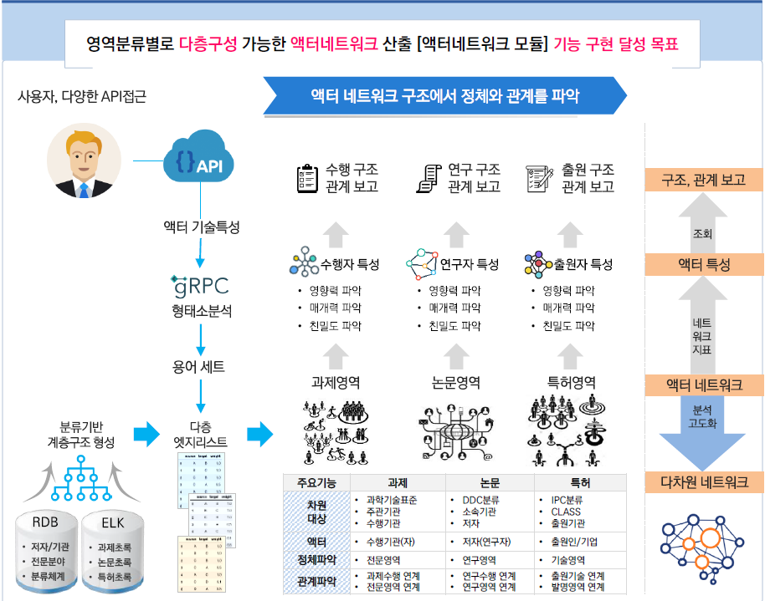 | 필수
SFR-023 | 시계열 기술확산 분석 모듈 | 시각화 | 사용자 | 주요 기술용어의 시계열 출현, 소멸, 확산을 시각화 | ① 시계열 확산 분석의 범위 - 과제: 2000년 이후 국가 R&D과제에 등장하는 주요 용어에 한정 - 특허(과제유래): 2000년 이후 특허에 등장하는 주요 용어에 한정 - 논문(과제관련): 2000년 이후 국내 학술지등장하는 주요 용어에 한정 ② 시계열 기술 확산 분석 대상 - 과제, 특허, 논문에 나타나는 주요 기술특성용어를 대상으로 하며 기술특성용어와 함께 등장하는 주요 용어를 포함 * 예) 특허와 과제, 논문에 나타난 주요 기술특성과 함께 등장하거나 관계있는 키워드를 시계열별로 횡단분석하여 시점별로 제시 ③ 시계열 기술확산 시각화 표현 - 과제관련 문서영역별 지표 생성 - 시계열 연간 확산지표와 단계 분석 - 기술용어별 과제 확산수준 탐색 ④ 시계열 시각화 템플릿과 형식 - 빈도: 워드 클라우드(Word cloud)와 트리맵(Tree map) - 다중 시계열: 문서영역별 라인차트(Line chart), 적층 라인차트 - 다차원 시계열: 빈도, 비율, 증감율적용 버블차트(bubble chart) ⑤ 논문, 특허, 과제간 기술격차 제시 - 주제어(검색어) 관련 논문, 특허, 과제의 흐름을 제시할 때, 선형확산을 나타내어 문서영역간 기술성숙단계를 나타내고, 그 격차를 확인할 수 있도록 시각화할 것. | 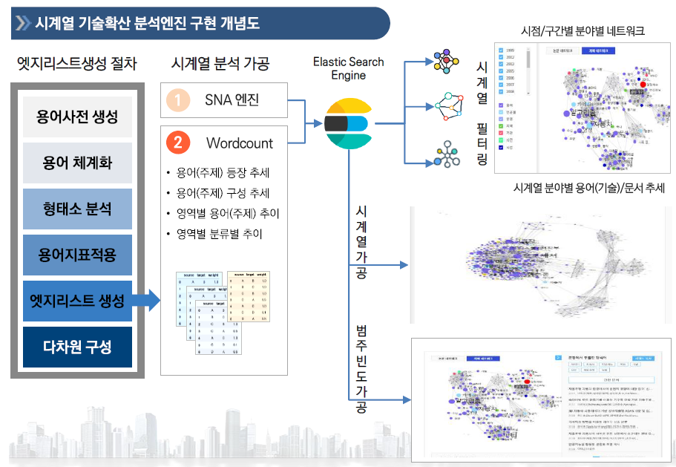 | 필수
SFR-024 | 다차원네트워크 추적 모듈 API 및 시각화 | 시각화 | 사용자 | 검색결과에 나타난 문서, 액터 추적하는 기능 | ① (기술)용어 관련 문서 추적 - 용어 관련 문서(특허, 논문, 과제)를 다양한 지표 (TF-IDF, Similarity, Term ratio, Docu. Weight, Frequency 등)를 기준으로 문서를 목록으로 제시 - 액터 관련 문서를 다양한 지표를 기준으로 목록 제시 ② (기술)용어 관련 액터 추적 - 과제, 특허, 논문으로써 액터를 기술특성용어로 프로파일링한 알고리즘과 반대로 기술특성용어로써 액터를 검색하여 관련 과제, 특허, 논문을 목록화하여 제공하는 기능 구현 - 기술특성용어 관련 액터를 네트워크 상에서 선택했을 때, 선택적으로 존재하는 과제, 특허, 논문을 추적하여 제공하는 기능 ③ (기술)용어 관련 원문 추적 - 네트워크와 목록상에서 문서를 선택했을 때, 문서 원문의 메타정보를 먼저 제공하고 이어 원문 링크나 원문을 제공해야함 ④ (기술)용어 관련 과제 추적 - 네트워크와 목록상에서 용어나 액터를 선택했을 때, 과제의 메타정보를 먼저 제공하고 이어 원문 링크나 원문을 제공해야함 - 과제 주관기관과 수행기관에 관한 이력을 연계시스템을 통해 조회가능 해야함 ⑤ 주관기관, 수행기관 명칭을 통일하여 추적, 조회 가능해야함. - 주관기관, 수행기관의 명칭변화와 다양한 표기를 통일해야 함. - 의도에 따라 주관기관의 명칭을 분리해서 표기해야할 필요가 있다면 분리표기 가능 | 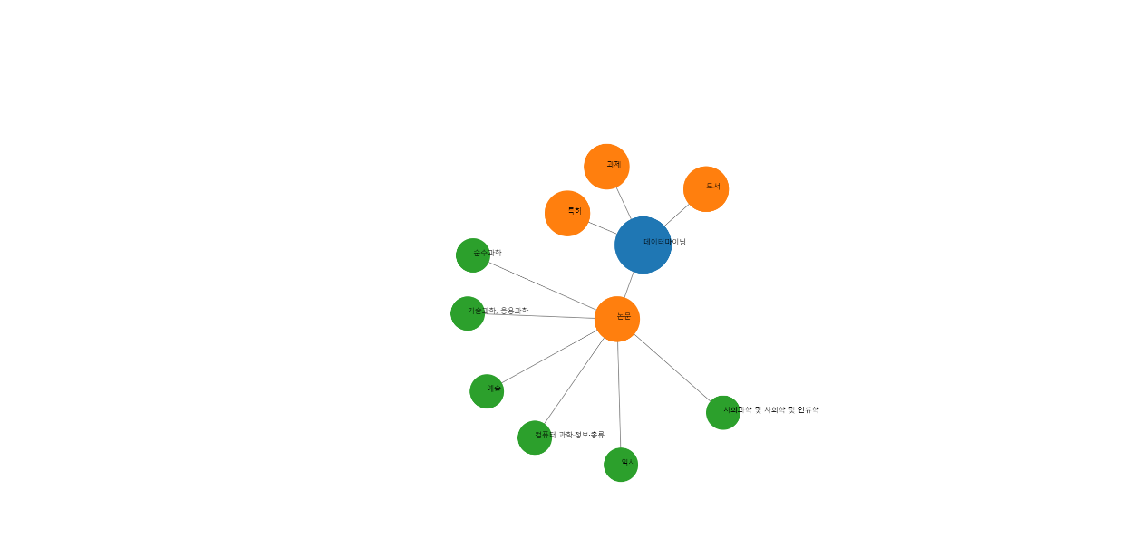 영역벌 차원구성 | 필수

